상품제안서
라뮤즈 차거름망 셋트 - 퓨어롱 | 상품코드: S38231

 |  |  |  |  |  |  | 02-713-8555 | www.synergygift.co.kr
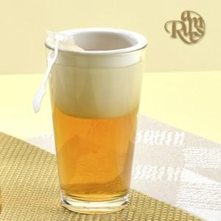

【상세/제작정보】

【인쇄/포장옵션】 | 실크 / 1p 기본케이스

【공급단가】 | 수량 | 100~ | 300~ | 500~ | 1,000~ | 3,000~
*VAT별도 | 단가 | 3,380원 | 3,300원 | 3,190원 | 3,040원 | 2,980원

【상품 URL】 | https://www.synergygift.co.kr:443/src/goods_detail.php?gdno=38231

